Costant_Propagation
1) FRAMEWORK DI DATAFLOW ANALYSIS (CONSTANT PROPAGATION) |  | 2) TABELLA DELLE ITERAZIONI (SOLO CP USCENTE)
Parametro | Valore | Basic Block | Inizializzazione CP[B] | Iterazione 1 CP[B] | Iterazione 2 CP[B] | Iterazione 3 CP[B] (STABILE) | Stato Variabili Finale
Domain | Insieme di coppie <Variabile, Valore Costante> | BB1 (k = 2) | TOP | <k, 2> | <k, 2> | <k, 2> | k = 2
Direction | Forward: CP[b] = f[b]( meet(CP[pred(b)]) ) | BB2 (if) | TOP | <k, 2> | <k, 2> | <k, 2> | k = 2
Meet Operation | Meet (Valori uguali stabili, valori diversi = NAC) | BB3 (a = k + 2) | TOP | <k, 2>, <a, 4> | <k, 2>, <a, 4> | <k, 2>, <a, 4> | k = 2 | a = 4
Boundary Condition | CP[entry] = Insieme vuoto | BB4 (x = 5) | TOP | <k, 2>, <a, 4>, <x, 5> | <k, 2>, <a, 4>, <x, 5> | <k, 2>, <a, 4>, <x, 5> | k = 2 | a = 4 | x = 5
Initial interior points | CP[b] = TOP (Tutti i valori potenzialmente costanti) | BB5 (a = k * 2) | TOP | <k, 2>, <a, 4> | <k, 2>, <a, 4> | <k, 2>, <a, 4> | k = 2 | a = 4
 |  | BB6 (x = 8) | TOP | <k, 2>, <a, 4>, <x, 8> | <k, 2>, <a, 4>, <x, 8> | <k, 2>, <a, 4>, <x, 8> | k = 2 | a = 4 | x = 8
 |  | BB7 (k = a) | TOP | <k, 4>, <a, 4> | <k, 4>, <a, 4> | <k, 4>, <a, 4> | k = 4 | a = 4
 |  | BB8 (while) | TOP | <k, 4>, <a, 4> | <a, 4>, <k, NAC>, <b, 2>, <x, 8>, <y, 8> | <a, 4>, <k, NAC>, <b, 2>, <x, NAC>, <y, 8> | a = 4 | y = 8 | b = 2 (k, x sono NAC)
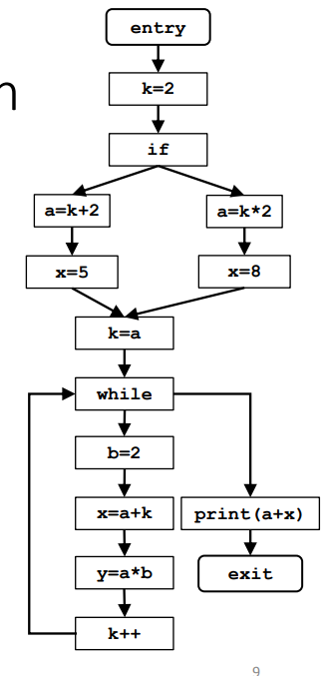
 |  | BB9 (b = 2) | TOP | <k, 4>, <a, 4>, <b, 2> | <a, 4>, <k, NAC>, <b, 2>, <x, 8>, <y, 8> | <a, 4>, <k, NAC>, <b, 2>, <x, NAC>, <y, 8> | a = 4 | y = 8 | b = 2 (k, x sono NAC)
 |  | BB10 (x = a + k) | TOP | <k, 4>, <a, 4>, <b, 2>, <x, 8> | <a, 4>, <k, NAC>, <b, 2>, <x, NAC>, <y, 8> | <a, 4>, <k, NAC>, <b, 2>, <x, NAC>, <y, 8> | a = 4 | y = 8 | b = 2 (k, x sono NAC)
 |  | BB11 (y = a * b) | TOP | <k, 4>, <a, 4>, <b, 2>, <x, 8>, <y, 8> | <a, 4>, <k, NAC>, <b, 2>, <x, NAC>, <y, 8> | <a, 4>, <k, NAC>, <b, 2>, <x, NAC>, <y, 8> | a = 4 | y = 8 | b = 2 (k, x sono NAC)
 |  | BB12 (k++) | TOP | <k, 5>, <a, 4>, <b, 2>, <x, 8>, <y, 8> | <a, 4>, <k, NAC>, <b, 2>, <x, NAC>, <y, 8> | <a, 4>, <k, NAC>, <b, 2>, <x, NAC>, <y, 8> | a = 4 | y = 8 | b = 2 (k, x sono NAC)
 |  | BB13 (print) | TOP | <k, 4>, <a, 4> | <k, 4>, <a, 4> | <a, 4>, <k, NAC>, <b, 2>, <x, NAC>, <y, 8> | a = 4 | y = 8 | b = 2 (k, x sono NAC)
 |  | BB14 (exit) | TOP | <k, 4>, <a, 4> | <k, 4>, <a, 4> | <a, 4>, <k, NAC>, <b, 2>, <x, NAC>, <y, 8> | a = 4 | y = 8 | b = 2 (k, x sono NAC)

 |  | • L’obiettivo della constant propagation è quello di determinare in quali punti del programma le variabili hanno un valore costante. • L’informazione da calcolare per ogni nodo n del CFG è un insieme di coppie del tipo <variabile, valore costante>.

